Embudo General
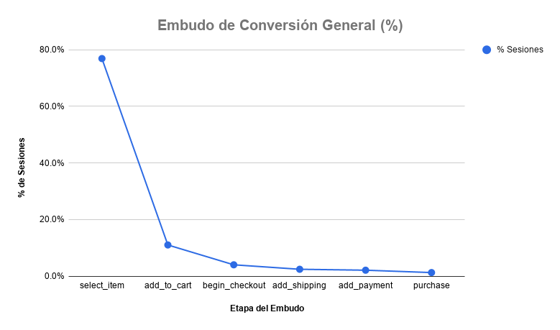
conversion_select_item | conversion_add_to_cart | conversion_begin_checkout | conversion_add_shipping_info | conversion_add_payment_info | conversion_purchase
76.90 | 11.01 | 4.00 | 2.42 | 2.09 | 1.25

Embudo General x Pais
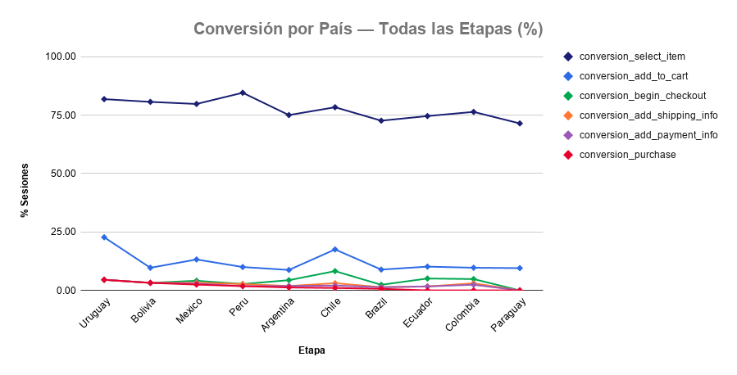
country | conversion_select_item | conversion_add_to_cart | conversion_begin_checkout | conversion_add_shipping_info | conversion_add_payment_info | conversion_purchase
Uruguay | 81.82 | 22.73 | 4.55 | 4.55 | 4.55 | 4.55
Bolivia | 80.65 | 9.68 | 3.23 | 3.23 | 3.23 | 3.23
Mexico | 79.75 | 13.22 | 4.13 | 3.31 | 2.89 | 2.48
Peru | 84.55 | 10.00 | 2.73 | 2.73 | 1.82 | 1.82
Argentina | 75.00 | 8.75 | 4.38 | 1.88 | 1.88 | 1.25
Chile | 78.35 | 17.53 | 8.25 | 3.09 | 2.06 | 1.03
Brazil | 72.60 | 8.90 | 2.40 | 1.37 | 1.37 | 0.68
Ecuador | 74.58 | 10.17 | 5.08 | 1.69 | 1.69 | 0.00
Colombia | 76.36 | 9.70 | 4.85 | 3.03 | 2.42 | 0.00
Paraguay | 71.43 | 9.52 | 0.00 | 0.00 | 0.00 | 0.00

Retencion x Pais
country | retention_d7_pct | retention_d14_pct | retention_d21_pct | retention_d28_pct
Argentina | 85.1 | 52.3 | 22.5 | 1.8
Bolivia | 80.8 | 46.8 | 19.2 | 2.5
Brazil | 87.2 | 54.4 | 24.4 | 2.5
Chile | 83.7 | 51.8 | 22.1 | 1.7
Colombia | 84.5 | 52 | 21.8 | 1.6
Ecuador | 79.1 | 50 | 20.6 | 2.5
Mexico | 86.1 | 55.8 | 25.5 | 3.1
Paraguay | 80.9 | 49.1 | 22.1 | 2.1
Peru | 84.3 | 51.1 | 22.9 | 3.2
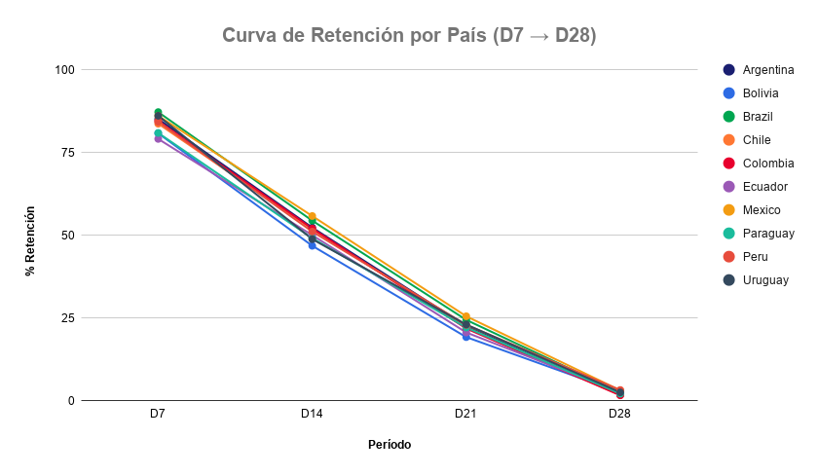
Uruguay | 86.1 | 48.8 | 23 | 2.5

Retencion x Cohort
cohort | retention_d7_pct | retention_d14_pct | retention_d21_pct | retention_d28_pct
2025-01-01 | 86.2 | 56.2 | 24.1 | 3
2025-02-01 | 86.8 | 56 | 24.6 | 2.7
2025-03-01 | 87.7 | 56.8 | 26.6 | 3
2025-04-01 | 87.2 | 53.9 | 23 | 2
2025-05-01 | 86 | 54.5 | 26.2 | 3
2025-06-01 | 85.9 | 55.1 | 25.2 | 2.1
2025-07-01 | 86.4 | 56.4 | 25.9 | 2.7
2025-08-01 | 70.8 | 29.7 | 7.5 | 0.2
>
Evolución de Retención

